Sheet1
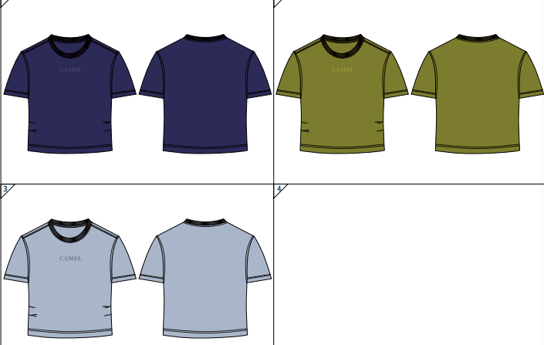
北京探路者户外用品股份有限公司核价单
款式图 | 贴上正反面款式图、或者照片 |  |  |  |  | 款式名称： | 女款短袖衫 |  | 渠道： |  | 开发季： |  | 生产工厂：
 |  |  |  |  |  | 成衣编号： | M25BA22087 |  | 品牌： |  | 开发类型： |  | 生产数量：
 |  |  |  |  |  | 设计师： | 岑象奎 |  | 事业部： |  | 开发工厂： |  | 审核日期：
 |  |  |  |  |  | 开发员： | 张泽国 |  | 系列： |  | 制单日期：
 | 物 料 信 息 |  |  |  |  |  |  |  | 采 购 信 息
序号 | 物料类型 | 物料名称 | 物料编号 | 成分 | 应用部位 | 规格1（面料可裁幅宽、辅料型号等） | 规格2（面料克重、辅料长度等） | 单位 | 单耗 | 损耗 | 单价 | 金额(元) | 费用占比 | 供应商
1 | 面料 | T400汗布、吸湿速干、抗菌3A（仙护盾）透气 | MGTPW0059 | 100%聚酯纤维 | 大身、袖子 | 160CM | 160G | KG | 0.150 | 108% | 66.70 | ¥10.81 | 35.57%
2 | 面料 | 棉涤罗纹 |  | 1*1 | 领 | 167CM | 280G | KG | 0.010 | 108% | 75.00 | ¥0.81 | 2.67%
3 | 辅料 | 车缝线 |  |  | 整件 |  |  | 个 | 1.000 | 100% | 0.30 | ¥0.30 | 0.99%
4 | 辅料 | 膊头绳 |  |  | 左右肩头拼接处 | 0.5CM |  | 米 | 0.500 | 103% | 0.22 | ¥0.11 | 0.37%
5 | 辅料 | 挂耳 |  |  | 左肩膀处挂耳 | 0.4CM |  | 米 | 0.050 | 103% | 0.22 | ¥0.01 | 0.04%
6 | 辅料 | 小尺码唛 | FXMDH0041 |  | 穿起左内侧骨脚上12CM | 1.5*2.5CM （包含车缝位） |  | 个 | 1.000 | 103% | 0.01 | ¥0.01 | 0.03%
7 | 辅料 | 洗水唛 | MD2308051 |  | 并排尺码唛上面 | 3*5CM(对折后） |  | 个 | 1.000 | 103% | 0.07 | ¥0.07 | 0.23%
8 | 辅料 | 人织带 |  |  | 后领捆 | 10MM |  | 米 | 0.300 | 103% | 1.05 | ¥0.32 | 1.07%
9 | 吊牌及包装 | 主卡吊牌 | MD2308058 |  | 挂于后领唛头处 | 5.2*8.5CM |  | 张 | 1.000 | 103% | 0.09 | ¥0.09 | 0.31%
10 | 吊牌及包装 | 子母扣绳子 |  |  | 穿吊牌 |  |  | 根 | 1.000 | 103% | 0.05 | ¥0.05 | 0.17%
11 | 吊牌及包装 | 防潮珠（注明不能食用，中/英文） |  |  | 袋子里 |  |  | 包 | 1.000 | 103% | 0.10 | ¥0.10 | 0.34%
12 | 吊牌及包装 | 拷贝纸+油光纸 |  |  |  |  |  | 张 | 2.000 | 103% | 0.05 | ¥0.10 | 0.34%
13 | 吊牌及包装 | 复合包装袋 | DG4X90516 |  | 打包用 |  |  | 个 | 1.000 | 103% | 0.46 | ¥0.47 | 1.56%
14 | 吊牌及包装 | 纸箱 |  |  |  | 60*40*35 |  | 个 | 1.000 | 103% | 0.24 | ¥0.25 | 0.81%
15 | 吊牌及包装 | 封箱胶，封箱带 |  |  |  |  |  | 套 | 1.000 | 105% | 0.10 | ¥0.11 | 0.35%
16 | 印花 | 镂空泼墨效果印花 |  |  | 前胸 | 10CM宽*2.7CM高 |  | 个 | 1.000 | 101% | 2.50 | ¥2.53 | 8.31%
17 | 厂供物料 | 合格证 |  |  | 重叠于主挂牌处 |  |  | 张 | 1.000 | 103% |  | ¥0.00 | 0.00%
18 | OEM款式 | LOP价格(直接人工+税金+利润+运费+检测费) |  |  |  |  |  |  |  | 100% | 0.00 | ¥14.23 | 46.85%
19 | 最低起订量 | 500 |  |  |  |  |  |  |  |  |  | ¥30.38

 | 行数可自行添加；LOP按照5000-7999件的订单量计算。 运费参考：仓库地点天津、太仓各占一半. 物料类型一列可更改内容。

